下级代理相关风控规则优化测试用例
下级代理相关风控规则优化测试用例 |  |  |  |  |  | 测试总数量 | 49
测试平台 |  |  |  | 测试日期 |  | Pass | 49
系统&版本 |  |  |  | 最后更新 |  | Fail | 0
文档编写人 |  |  |  | 文档测试人 |  | N/A | 0
策划负责人 |  |  |  | 审阅人员
参考档

序号 | 平台 | 模块 | 功能点 | 前置条件（测试点） | 操作步骤 | 预期结果 | 测试结果 | 截图 | 备注
1 | 账服 | 风险管理-风控玩家-移除下级代理相关风控 | 验证是否增加【移除下级代理相关风控】入口 | 版本更新 | 点击更多功能查看 | 增加【移除下级代理相关风控】入口 | Pass | 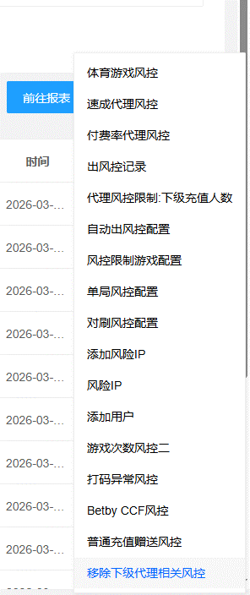 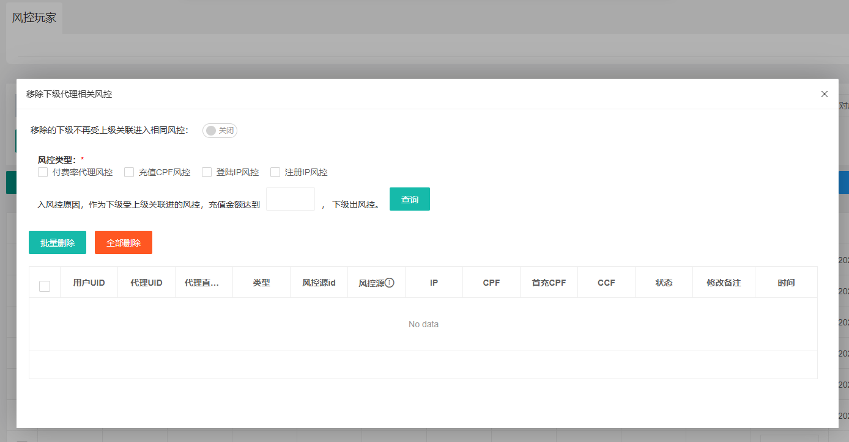
2 |  |  |  |  | 点击【移除下级代理相关风控】 | 显示配置弹窗 | Pass
3 |  |  |  |  | 查看总开关初始状态 | 移除的下级不再受上级关联进入相同风控：关闭 | Pass
4 |  |  |  |  | 点击开关 | 移除的下级不再受上级关联进入相同风控：开启，提示成功 | Pass
5 |  |  |  |  | 再次点击开关 | 移除的下级不再受上级关联进入相同风控：关闭，提示成功 | Pass
6 |  |  |  |  | 查看风控类型勾选初始状态 | 1、付费率代理风控：未勾选； 2、充值CPF风控：未勾选； 3、登录IP风控：未勾选； 4、注册IP风控：未勾选； | Pass
7 |  |  |  |  | 查看充值金额初始配置 | 默认为空 | Pass
8 |  |  |  |  | 查看列表显示 | 显示nodata | Pass
9 |  |  | 验证列表数据查询是否正确 | 1、勾选付费率代理风控； 2、充值金额：空； | 点击查询 | 查询结果正确，查询结果显示全部进付费率代理风控玩家 | Pass
10 |  |  |  | 1、勾选付费率代理风控； 2、充值金额：10； | 点击查询 | 查询结果正确，查询结果显示充值金额>=10的进付费率代理风控玩家 | Pass
11 |  |  |  | 1、勾选付费率代理风控、充值CPF风控； 2、充值金额：空； | 点击查询 | 查询结果正确，查询结果显示全部进付费率代理或充值CPF风控玩家 | Pass
12 |  |  |  | 1、勾选付费率代理风控、充值CPF风控； 2、充值金额：10； | 点击查询 | 查询结果正确，查询结果显示充值金额>=10的进付费率代理或充值CPF风控玩家 | Pass
13 |  |  | 验证移除下级代理风控-付费率代理风控功能是否正确 | 1、配置管理，风控充值次数判断：10000； 2、配置管理，风控充值次数判断：10000； 3、风险管理-风控玩家，付费率代理风控配置：1,10|2,50|1,10； 4、风险管理-风控玩家，移除的下级不再受上级关联进入相同风控：关闭； 5、代理A、下级B（充值过）进付费率代理风控； | 1、勾选付费率代理风控，点击查询； 2、选择代理A、下级B，批量删除； 3、代理A新增下级C，查看代理A、下级B、下级C状态； | 1、代理A：进 2、下级B：进 3、下级C：进 | Pass
14 |  |  |  | 1、配置管理，风控充值次数判断：10000； 2、配置管理，风控充值次数判断：10000； 3、风险管理-风控玩家，付费率代理风控配置：1,10|2,50|1,10； 4、风险管理-风控玩家，移除的下级不再受上级关联进入相同风控：开启； 5、代理A、下级B（充值过）进付费率代理风控； | 1、勾选付费率代理风控，点击查询； 2、选择代理A、下级B，批量删除； 3、代理A新增下级D，查看代理A、下级B、下级D状态； | 1、代理A：进 2、下级B：不进 3、下级D：进 | Pass
15 |  |  | 验证移除下级代理风控-充值CPF风控功能是否正确 | 1、配置管理，CPF风控配置：2,1|2,1|2,1； 2、风险管理-风控玩家，付费率代理风控配置：空； 3、风险管理-风控玩家，移除的下级不再受上级关联进入相同风控：关闭； 4、下级B、下级C进充值CPF风控； | 1、勾选充值CPF风控，点击查询； 2、选择下级B、下级C，批量删除； 3、新增下级D使用相同CPF充值后三方回调补单成功，查看下级B、下级C状态； | 1、下级B：进 2、下级C：进 3、下级D：进 | Pass
16 |  |  |  | 1、配置管理，CPF风控配置：2,1|2,1|2,1； 2、风险管理-风控玩家，付费率代理风控配置：空； 3、风险管理-风控玩家，移除的下级不再受上级关联进入相同风控：开启； 4、下级B、下级C进充值CPF风控； | 1、勾选充值CPF风控，点击查询； 2、选择下级B、下级C，批量删除； 3、新增下级D使用相同CPF充值后三方回调补单成功，查看下级B、下级C状态； | 1、下级B：不进 2、下级C：不进 3、下级D：进 | Pass
17 |  |  | 验证移除下级代理风控-登录IP风控功能是否正确 | 1、配置管理，风控充值次数判断：10000； 2、配置管理，风控充值次数判断：10000； 3、配置管理，最后登录IP充值人数上级代理风控限制：2； 4、配置管理，最后登录IP充值金额风控限制：10； 5、配置管理，最后登录IP充值人数风控限制：2,2,2,6,8； 6、配置管理，注册IP充值人数风险配置：3,20000； 7、风险管理-风控玩家，付费率代理风控配置：空； 8、风险管理-风控玩家，移除的下级不再受上级关联进入相同风控：关闭； 9、下级B、下级C进登录IP限制风控，且充值金额均>=10； 10、代理A身上无风控； | 1、勾选登录IP风控，点击查询； 2、选择下级B、下级C，批量删除； 3、代理A提现，查看下级B、下级C状态； | 1、下级B：进 2、下级C：进 | Pass
18 |  |  |  | 1、配置管理，风控充值次数判断：10000； 2、配置管理，风控充值次数判断：10000； 3、配置管理，最后登录IP充值人数上级代理风控限制：2； 4、配置管理，最后登录IP充值金额风控限制：10； 5、配置管理，最后登录IP充值人数风控限制：2,2,2,6,8； 6、配置管理，注册IP充值人数风险配置：3,20000； 7、风险管理-风控玩家，付费率代理风控配置：空； 8、风险管理-风控玩家，移除的下级不再受上级关联进入相同风控：开启； 9、下级B、下级C进登录IP限制风控，且充值金额均>=10； 10、代理A身上无风控； | 1、勾选登录IP风控，点击查询； 2、选择下级B、下级C，批量删除； 3、代理A提现，查看下级B、下级C状态； | 1、下级B：不进 2、下级C：不进 | Pass
19 |  |  | 验证移除下级代理风控-注册IP风控功能是否正确 | 1、配置管理，风控充值次数判断：10000； 2、配置管理，风控充值次数判断：10000； 3、配置管理，最后登录IP充值人数上级代理风控限制：20000； 4、配置管理，注册IP充值人数风险配置：2,2； 5、风险管理-风控玩家，付费率代理风控配置：空； 6、风险管理-风控玩家，移除的下级不再受上级关联进入相同风控：关闭； 7、下级B、下级C进注册IP限制风控； 8、代理A身上无风控； | 1、勾选注册IP风控，点击查询； 2、选择下级B、下级C，批量删除； 3、代理A提现，查看下级B、下级C状态； | 1、下级B：进 2、下级C：进 | Pass
20 |  |  |  | 1、配置管理，风控充值次数判断：10000； 2、配置管理，风控充值次数判断：10000； 3、配置管理，最后登录IP充值人数上级代理风控限制：20000； 4、配置管理，注册IP充值人数风险配置：2,2； 5、风险管理-风控玩家，付费率代理风控配置：空； 6、风险管理-风控玩家，移除的下级不再受上级关联进入相同风控：开启； 7、下级B、下级C进注册IP限制风控； 8、代理A身上无风控； | 1、勾选注册IP风控，点击查询； 2、选择下级B、下级C，批量删除； 3、代理A提现，查看下级B、下级C状态； | 1、下级B：不进 2、下级C：不进 | Pass
21 |  |  | 验证批量删除功能及二次弹窗提示内容是否正确 | 1、玩家A进付费率代理风控； 2、移除的下级不再受上级关联进入相同风控：关闭； | 1、勾选付费率代理风控，点击查询； 2、选择玩家A，批量删除； | 显示二级提示弹窗，提示文本：是否确定删除选中玩家：付费率代理风控 | Pass | 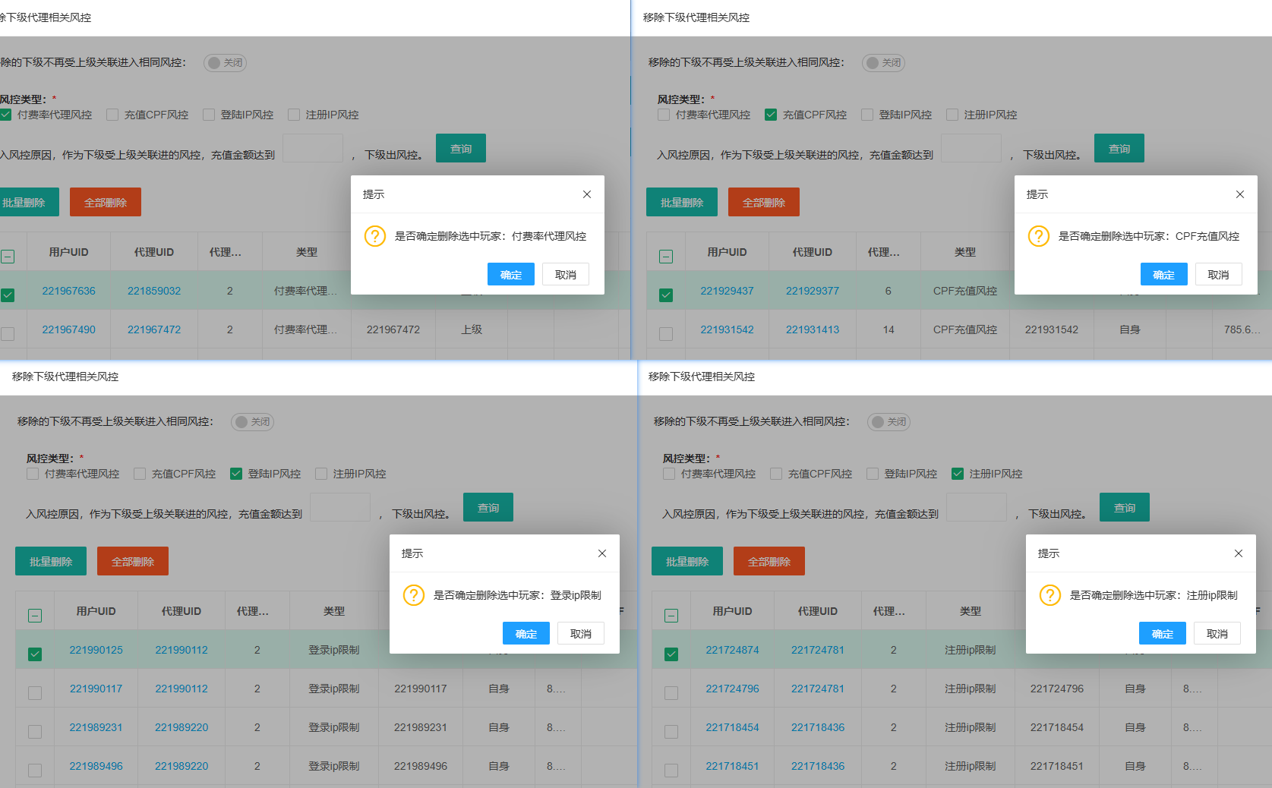 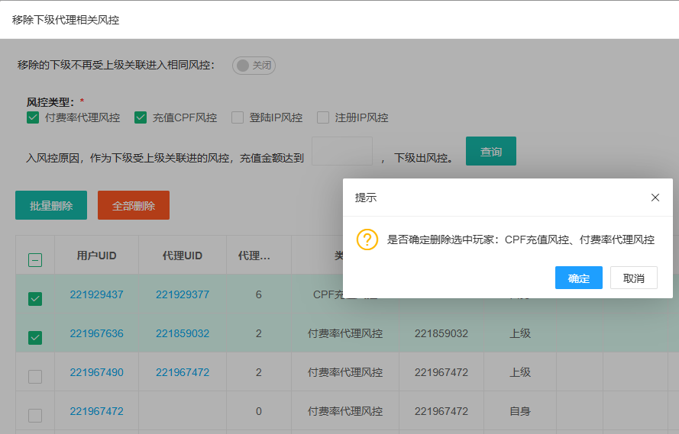
22 |  |  |  |  | 点击取消 | 弹窗关闭 | Pass
23 |  |  |  |  | 点击“X” | 弹窗关闭 | Pass
24 |  |  |  |  | 点击确定 | 玩家被移除付费率代理风控，提示：删除成功！ | Pass
25 |  |  |  | 1、玩家A进付费率代理风控； 2、移除的下级不再受上级关联进入相同风控：开启； | 1、勾选付费率代理风控，点击查询； 2、选择玩家A，批量删除； | 显示二级提示弹窗，提示文本：是否确定删除选中玩家：付费率代理风控 | Pass
26 |  |  |  |  | 点击取消 | 弹窗关闭 | Pass
27 |  |  |  |  | 点击“X” | 弹窗关闭 | Pass
28 |  |  |  |  | 点击确定 | 玩家被移除付费率代理风控，提示：删除成功！ | Pass
29 |  |  |  | 玩家A进CPF充值风控； | 1、勾选充值CPF风控，点击查询； 2、选择玩家A，批量删除； | 显示二级提示弹窗，提示文本：是否确定删除选中玩家：CPF充值风控 | Pass
30 |  |  |  | 玩家A进登录ip限制风控； | 1、勾选登录IP风控，点击查询； 2、选择玩家A，批量删除； | 显示二级提示弹窗，提示文本：是否确定删除选中玩家：CPF充值风控 | Pass
31 |  |  |  | 玩家A进注册ip限制； | 1、勾选注册IP风控，点击查询； 2、选择玩家A，批量删除； | 显示二级提示弹窗，提示文本：是否确定删除选中玩家：CPF充值风控 | Pass
32 |  |  |  | 1、玩家A进付费率代理风控； 2、玩家B进CPF充值风控； | 1、勾选付费率代理风控、充值CPF风控，点击查询； 2、选择玩家A、玩家B，批量删除； | 显示二级提示弹窗，提示文本：是否确定删除选中玩家：付费率代理风控、CPF充值风控 | Pass
33 |  |  |  | 1、玩家A进付费率代理风控、CPF充值风控； 2、玩家B进CPF充值风控； | 1、勾选付费率代理风控、充值CPF风控，点击查询； 2、选择玩家A、玩家B，批量删除； | 显示二级提示弹窗，提示文本：是否确定删除选中玩家：付费率代理风控、CPF充值风控 | Pass
34 |  |  |  | 1、玩家A进付费率代理风控、CPF充值风控； 2、玩家B进登录IP、注册IP风控； | 1、勾选付费率代理风控、充值CPF风控、登录IP风控、注册IP风控，点击查询； 2、选择玩家A、玩家B，批量删除； | 显示二级提示弹窗，提示文本：是否确定删除选中玩家：付费率代理风控、CPF充值风控、登录IP风控、注册IP风控 | Pass
35 |  |  |  | 1、玩家A进付费率代理风控、CPF充值风控； 2、玩家B进登录IP、注册IP风控； | 1、勾选付费率代理风控、登录IP风控，点击查询； 2、选择玩家A、玩家B，批量删除； | 显示二级提示弹窗，提示文本：是否确定删除选中玩家：付费率代理风控、登录IP风控 | Pass
36 |  |  | 验证全部删除功能是否正确 | 勾选付费率代理风控； | 点击查询，点击全部删除 | 显示二级提示弹窗，提示文本：确定要删除所有符合当前筛选条件的风控用户？此操作不可撤销！ | Pass | 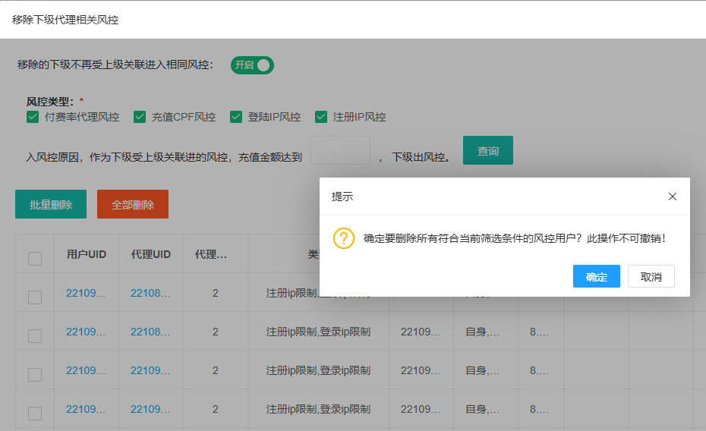
37 |  |  |  |  | 点击取消 | 弹窗关闭 | Pass
38 |  |  |  |  | 点击“X” | 弹窗关闭 | Pass
39 |  |  |  |  | 点击确定 | 查询结果的进付费率代理风控的玩家被全部移除，提示：删除成功！ | Pass
40 |  |  |  | 勾选充值CPF风控； | 点击查询，点击全部删除，点击确定 | 查询结果的进充值CPF风控的玩家被全部移除，提示：删除成功！ | Pass
41 |  |  |  | 勾选登录IP风控； | 点击查询，点击全部删除，点击确定 | 查询结果的进登录IP风控的玩家被全部移除，提示：删除成功！ | Pass
42 |  |  |  | 勾选注册IP风控； | 点击查询，点击全部删除，点击确定 | 查询结果的进注册IP风控的玩家被全部移除，提示：删除成功！ | Pass
43 |  | 风险管理-风控玩家-出风控记录 | 验证移除下级代理风控内批量删除风控，是否增加出风控记录 | 玩家A进付费率代理风控； | 批量删除该玩家A，查看出风控记录 | 新增1条出风控记录，类型为：付费率代理风控 | Pass
44 |  |  |  | 玩家A进充值CPF风控； | 批量删除该玩家A，查看出风控记录 | 新增1条出风控记录，类型为：CPF充值风控 | Pass
45 |  |  |  | 玩家A进登录IP限制风控； | 批量删除该玩家A，查看出风控记录 | 新增1条出风控记录，类型为：登录ip限制 | Pass
46 |  |  |  | 玩家A进注册IP限制风控； | 批量删除该玩家A，查看出风控记录 | 新增1条出风控记录，类型为：注册ip限制 | Pass
47 |  |  |  | 玩家A进付费率代理风控、充值CPF风控； | 批量删除该玩家A，查看出风控记录 | 新增2条出风控记录，分别为：玩家A：付费率代理风控、玩家A：CPF充值风控 | Pass
48 |  |  |  | 1、玩家A进付费率代理风控； 2、玩家B进充值CPF风控； | 批量删除该玩家A、B，查看出风控记录 | 新增2条出风控记录，分别为：玩家A：付费率代理风控、玩家B：CPF充值风控 | Pass
49 |  |  | 验证移除下级代理风控内全部删除风控，是否增加出风控记录 |  | 点击全部删除，查看出风控记录 | 新增对应数量出风控记录 | Pass
50
51
52
53
54
55
网络相关测试内容
断线重连

弱网

编写人自行加入的测试内容（额外注意点）

功能位置
